Worksheet
Изображение* | ID | Код | Артикул* | Название товара* | Цена, руб.* | Основной | Удаленный | В пути | 0 | Ваш заказ
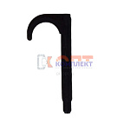 | 869364 | VLC-900474 | 1.163208 | Дюбель-крюк одинарный 16-32*80 мм. | 7.50 руб. | 0 | >1000 | 0 | шт |  | 0
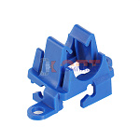 | 836332 | VLC-900415 | 10000004 | Клипса поворотная для крепление труб 14-20мм к арматурной сетке | 8.90 руб. | 0 | >1000 | 0 | шт |  | 0
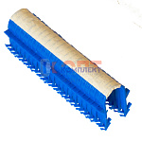 | 877709 | VLC-900534 | 10000008 | Скоба якорная для такера на ленте для труб 12-20мм высота 51мм (30/600 шт) | 3.30 руб. | 0 | >5000 | 0 | шт |  | 0
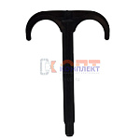 | 869365 | VLC-900475 | 2.163208 | Дюбель-крюк двойной 16-32*80 мм. | 8.50 руб. | 0 | >1000 | 0 | шт |  | 0
 | 869366 | VLC-900476 | 2.16321 | Дюбель-крюк двойной 16-32*100 мм. | 9.50 руб. | 0 | >1000 | 0 | шт |  | 0
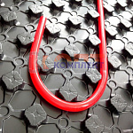 | 819436 | VLC-814006 | 2102 | Пенополистирол с покрытием, для т/п (1100*800*38) (10шт) | 901.00 руб. | 0 | >25 | 0 | шт |  | 0
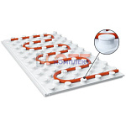 | 819433 | VLC-814003 | EasyFix | Мат с бобышками для теплого пола пенолистирол 0,5м2 (1000*500*40) (20шт) | 315.00 руб. | 0 | >100 | 0 | шт |  | 0
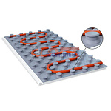 | 819432 | VLC-814002 | EasyFix L | Мат с покрытием с бобышками для теплого пола пенолистирол 0,5м2 (1000*500*40) (20шт) | 410.00 руб. | 0 | >500 | 0 | шт |  | 0
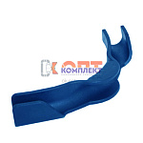 | 819438 | VLC-814013 | FS 16 | Фиксатор поворота, пластик, 90град, для труб 16мм. синий (30/200шт) | 52.00 руб. | >50 | >100 | 0 | шт |  | 0
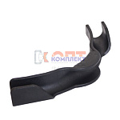 | 819439 | VLC-814014 | FS 20 | Фиксатор поворота, пластик, 90град, для труб 20мм. черный (50шт) | 97.00 руб. | >100 | 0 | 0 | шт |  | 0
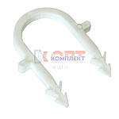 | 819437 | VLC-814007 | FT | Скоба-фиксатор (упак 100шт) | 440.00 руб. | 10 | >50 | 0 | шт |  | 0
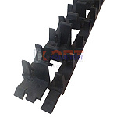 | 819440 | VLC-814015 | SHM 1620 | Шина фиксирующая, для монтажа труб теплого пола ( для 16,и 20 мм) (20шт) | 54.00 руб. | 10 | >500 | 0 | шт |  | 0
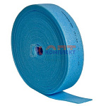 | 819427 | VLC-814009 | THZ.LD.100.08.25 | Лента демпферная 100х8мм (за 25 погонных метров) (12шт) | 384.00 руб. | >10 | 0 | 0 | рул |  | 0
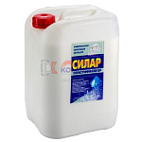 | 819431 | VLC-814001 | THZ.P.10 | Пластификатор (за 10 литров) | 3 280.00 руб. | 0 | >50 | 0 | шт |  | 0
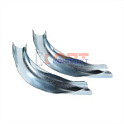 | 819429 | VLC-814011 | VT.491.S.16 | Фиксатор поворота, металл, 90град, для труб 16мм. (5 /300шт) | 111.00 руб. | 0 | >1000 | 0 | шт |  | 0
 | 819430 | VLC-814012 | VT.491.S.20 | Фиксатор поворота, металл, 90град, для труб 20мм. (5 /200шт) | 172.00 руб. | 0 | >500 | 0 | шт |  | 0
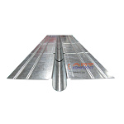 | 819426 | VLC-814008 | VT.FP.SZ.0125 | Теплораспределительная пластина для теплого пола (1000х125) (40шт) | 329.00 руб. | 0 | >500 | 0 | шт |  | 0
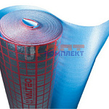 | 819428 | VLC-814010 | VT.HS.FP.0312 | Подложка для теплого пола VALTEC, мультифольга 3мм.(30м.кв.) | 66.00 руб. | >100 | >100 | 0 | м2 |  | 0
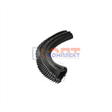 | 825484 | VLC-814018 | VT.KS.P.1620 | Скоба якорная для такера на проволоке для труб 12-20мм высота 45мм (50/500 шт) | 3.20 руб. | >1000 | >5000 | 0 | шт |  | 0
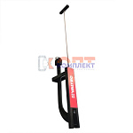 | 825483 | VLC-814017 | VT.T.01.1620 | Такер VALTEC для крепления труб теплого пола | 5 150.00 руб. | 0 | >25 | 0 | шт |  | 0

